界面&功能
首领激战 |  |  |  | 功能规则

 | 功能入口

 | 1.主界面点击【首领激战】图标进入

 |  |  |  |  | 装备首领基本规则
 |  |  |  |  | 1.设计目的是什么
 |  |  |  |  | ▶ | 增加玩家免费获取装备和资源的途径。不用和其他玩家抢夺。
 |  |  |  |  | 2.解锁方式
 |  |  |  |  | ▶ | 玩家到达指定角色等级和转生等级后开放。
 |  |  |  |  | 3.基本规则
 |  |  |  |  | ▶ | 装备首领为公共地图。
 |  |  |  |  | ▶
 |  |  |  |  | ▶
 |  |  |  |  | 4.数值节奏
 |  |  |  |  | ▶ | 所有怪物和BOSS，在开放的时候，都可以打得过，只是快慢的区别。

1
5
 | 首领激战界面

2
6
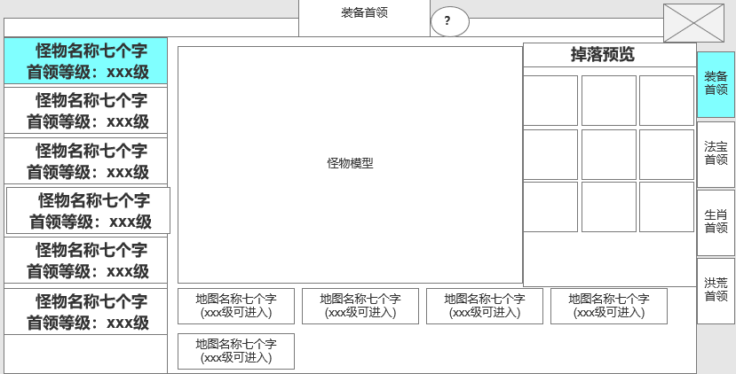
3
 |  | 1、标题 |  |  | 1、标题
 |  | ▶ | 显示功能名称 |  | ▶ | 左侧显示功能名称
 |  | ▶ | 显示说明按钮

 |  |  |  |  | 2、怪物信息栏
 |  | 2、怪物列表信息栏 |  |  | ▶ | 显示包括怪物名称和等级
 |  | ▶ | 显示包括怪物名称和等级 |  | ▶ | 打开界面默认选中第一个
 |  | ▶ | 打开界面默认选中第一个 |  | ▶ | 选中后，左侧的信息栏跟随变化
 |  | ▶ | 选中后，左侧的信息栏跟随变化 |  | ▶ | 有选中和未选中状态
 |  | ▶ | 有选中和未选中状态 |  | ▶ | 可上下滑动
 |  | ▶ | 可上下滑动 |  |  | 下方显示箭头，提示可进行滑动
 |  |  | 下方显示箭头，提示可进行滑动
4
 |  | 3、怪物和掉落展示
 |  | ▶ | 右侧选中怪物后，怪物模型和掉落预览跟随变化 |  | 3、怪物和掉落展示
 |  | ▶ | 掉落预览需支持上下滑动 |  | ▶ | 右侧选中怪物后，怪物模型和掉落预览跟随变化
 |  | ▶ | 说明按钮：点击打开通用的说明界面 |  | ▶ | 掉落预览需支持上下滑动
 |  |  |  |  | ▶ | 说明按钮：点击打开通用的说明界面
 |  |  |  |  | ▶ | 点击道具图标出现通用的道具tips

 |  | 4、怪物所在地图信息栏 |  |  | 4、怪物所在地图信息栏
 |  | ▶ | 在怪物列表栏选中后，跟随变化 |  | ▶ | 在怪物列表栏选中后，跟随变化
 |  | ▶ | 显示场景名称，底下显示场景可进入的等级 |  | ▶ | 显示场景名称，底下显示场景可进入的等级
 | 无选框标示界面 |  | 场景名称旁显示该场景存在的boss数量 |  |  | 若等级达到，则显示绿色(xxx级)
 |  | ▶ | 点击可跳转到该地图 |  |  | 若等级未达到，则显示橙色(xxx级可进入)
 |  |  |  |  |  | 等级未满足时，点击提示：当前等级未满足可进入条件。
 |  | 5、关闭按钮 |  |  |  | 场景名称旁显示该场景存在的boss数量
 |  | ▶ | 点击后关闭界面 |  |  | (如配置了4只，则显示4只。若被击败了1只，则显示3只)
 |  | 6、功能页签 |  |  | ▶ | 点击可跳转到该地图
 |  | ▶ | 【装备首领】、【法宝首领】、【生肖首领】、【洪荒首领】 |  |  | 点击按钮可进入地图，进入后自动寻路到该怪物位置。
 |  |  |  |  |  | 进入自动挂机状态，到达位置后攻击怪物
 |  | ▶ | 有选中和未选中状态 |  |  | 若怪物已死亡，到达位置后可退出自动攻击状态
 |  |  |  |  | 5、关闭按钮
 |  |  |  |  | ▶ | 点击后关闭界面

 |  |  |  |  | 6、功能子页签
 |  |  |  |  | ▶ | 点击后，切换打开对应页签
 |  |  |  |  | ▶ | 有选中和未选中状态

 |  |  | 挑战失败弹出提示，点击对应按钮，则跳转到对应的界面

参考界面
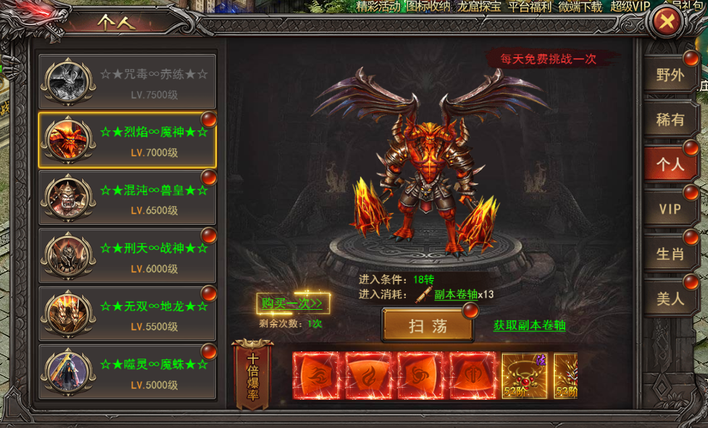
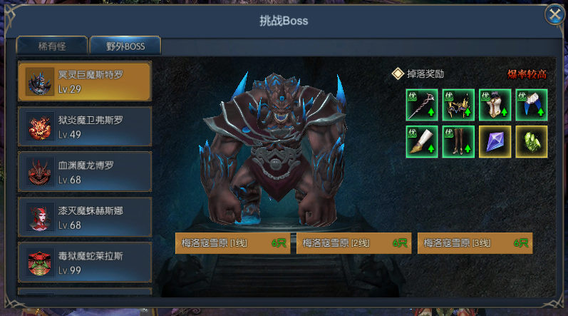
参考图

 | 参考游戏—37王者之心2
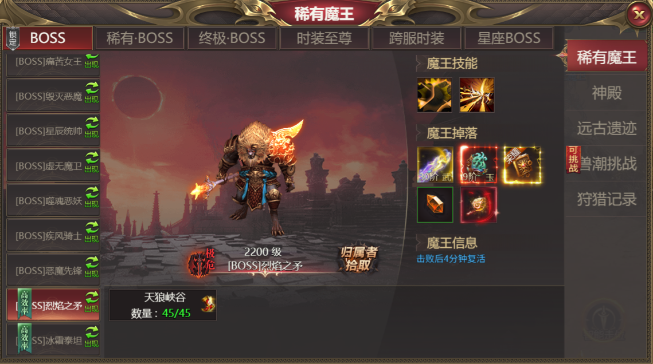

 |  | 圣装主界面

美需
其他美术需求

 | 序号 | 类型 | 对应界面 | 内容 | 功能需求 | 策划建议 | 美术资源定稿 存档路径（美术填写） | 参考图
 | 1 | ICON | 生肖卷轴 | 道具图标 | 一个进入生肖副本的道具图标 |  |  | 
 | 2 | ICON | 个人卷轴 | 道具图标 | 一个进入个人副本的道具图标 |  |  | 

